Sheet
დანართი N2
 |  |  |  |  |  |  | თარიღი:
 |  |  |  |  |  |  | 7-Nov-25
Ø ფასები და კომპანიის რეკვიზიტები წარმოდგენილი უნდა იყოს ქვემოთ მოცემული ნიმუშის მიხედვით:

N | დასახელება |  | ზომები | რაოდ. ყუთში | შესასყიდი ყუთების საპროგნოზო რაოდენობა (1 წლის ჭრილში) | ერთ. ღირ. (ყუთი) | ჯამი (ყუთი)
 |  |  |  |  |  | ლარი
1 | 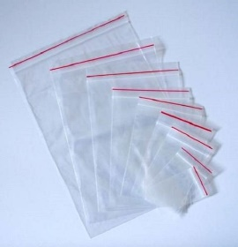 პოლიეთილენის ზიპ ჩამკეტიანი პარკები (მინიმუმ 10 მიკრონი) |  | 7*9 | 1500 | 100 | - | -
2 |  |  | 11*14 | 1000 | 1400 | - | -
3 |  |  | 13*16 | 600 | 1500 | - | -
4 |  |  | 9*11 | 1000 | 700 | - | -
სულ ღირებულება |  |  |  |  |  | -

მნიშვნელოვანი ინფორმაცია:
· მომწოდებელმა უნდა უზრუნველყოს პროდუქციის ადგილზე მოწოდება. (ქ. თბილისი)

მოწოდების ვადა |  |  | I ეტაპი (ხელშეკრულების გაფორმებიდან) |  | არაუგვიანეს 2025 წლის დეკემბერი
 |  |  | II ეტაპი |  | არაუგვიანეს 2025 წლის მაისი
ანგარისწორების პირობა |  |  | მოწოდებიდან 10 სამუშაო დღე
მოწოდების ადგილი |  |  | ქ თბილისი

 |  | კომპანიის რეკვიზიტები:

კომპანიის იურიდიული სახელი:
საიდენტიფიკაციო კოდი:
საკონტაქტო პირის სახელი გვარი, პოზიცია:
ელ-ფოსტა, ტელ-ნომერი:

 |  | დირექტორი | _____________________________ |  | __________________________________
 |  |  | (სახელი, გვარი) |  | (ხელმოწერა და ბეჭედი)

